Screen_01
AseanWheather |  |  |  | Process |  | Screen ID |  |  | Screen Name | Created By | Created Date | Approved Date
 |  |  |  | Screen Design |  | Screen_01 |  |  | Trang chủ | Trường | 2022-08-11 | MMDDYYY

1. Overview
 | Trang chủ

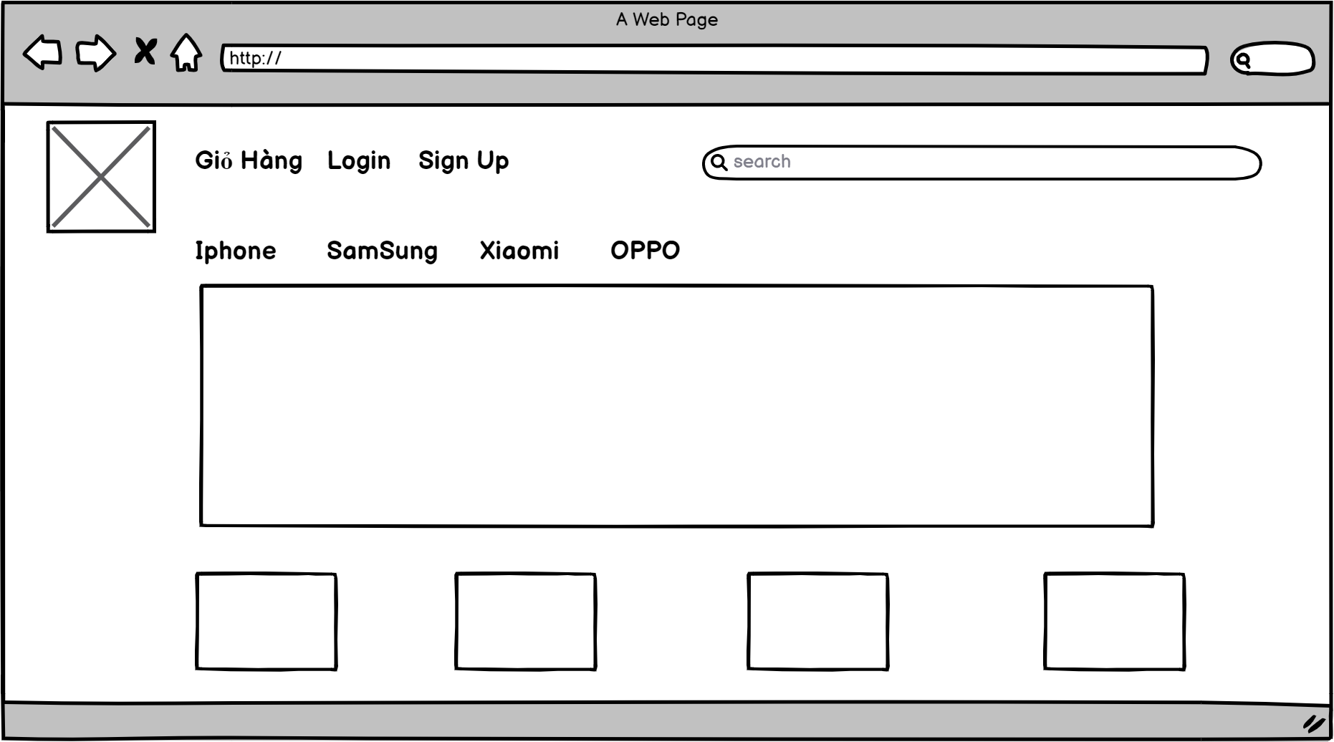
2. Screen Design
 | 2.1. Screen Detail Image

(2)
(3)
(5)
(4)
(6)
(1)

(7)

(8)

 |  | 2.2.Screen item
 |  | 2.2.1. Header (dùng chung cho các screen)

 |  | Item | Display |  | Type |  | I/O | Operation
 |  | (1) | Logo |  | Icon |  |  | Logo của website (bao gồm icon và tên web)
 |  | (2) | Search |  | Input |  |  | Khu vực search thuộc thanh header dùng để tìm kiếm sản phẩm
 |  | (3) | Giỏ hàng |  | Button |  |  | Button giỏ hàng, khi click vào sẽ vào trang giò hàng
 |  | (4) | Login |  | Button |  |  | Button Login, Khi click button này sẽ vào trang Login
 |  | (5) | SignUp |  | Button |  |  | Button dùng để vào trang đăng ký khi người dùng chưa có tài khoản
 |  | 2.2.2. Content
 |  | (5) | SignUp |  | Button |  |  | Button dùng để vào trang đăng ký khi người dùng chưa có tài khoản
 |  | (6) | Filter |  | Button |  |  | Button lọc sản phẩm theo thương hiệu
 |  | (7) | Banner |  | Label |  |  | Khu vực hiển thị thông tin quảng cáo sản phẩm
 |  | (8) | Product List |  |  |  |  | Khu vực hiển thị sản phẩm ra màn hình

5. Main screen interaction

 |  | 1) | Tìm kiếm sản phẩm theo keyword
 |  | 2) | Xem list sản phẩm
 |  | 3) | Thêm sản phẩm vào giỏ hàng

Screen_02
AseanWheather |  |  |  | Process |  | Screen ID |  |  | Screen Name | Created By | Created Date | Approved Date
 |  |  |  | Screen Design |  | Screen_02 |  |  | Đăng nhập | Trường | 2022-08-11 | MMDDYYY

1. Overview
 | Đăng nhập

2. Screen Design
 | 2.1. Screen Detail Image
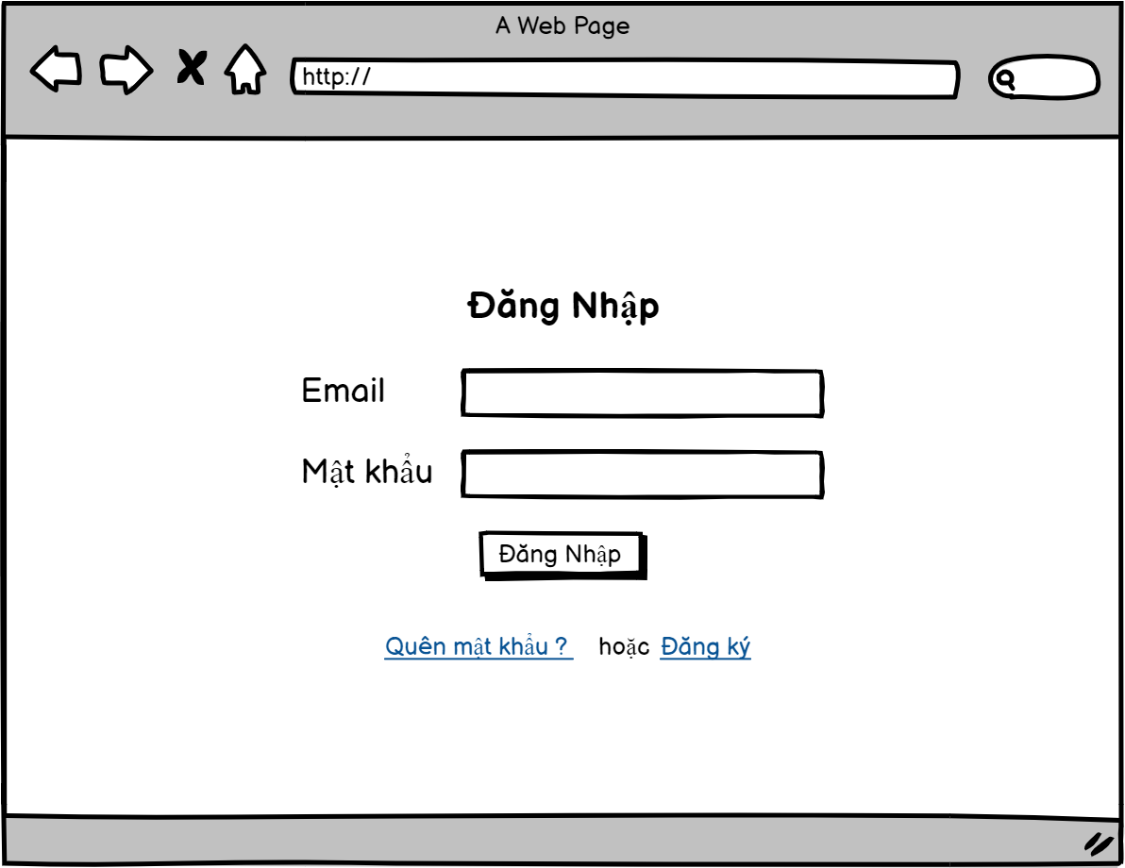

(1)

(2)

(3)

(4)

(5)
(6)

 |  | 2.2.Screen item
 |  | 2.2.1. Content

 |  | Item | Display |  | Type |  | I/O | Operation
 |  | (1) | Title |  | Label |  |  | Title đăng nhập
 |  | (2) | Email |  | Input |  |  | Khung nhập email của màn hình, nếu admin nhập sai định dạng email, sẽ hiện thông báo lỗi đỏ ở phía dưới
 |  | (3) | Password |  | Input |  |  | Khung nhập mật khẩu, nếu nhập sai mật khẩu không đủ ít nhất 8 kí tự thì sẽ hiển thị lỗi đỏ ở phía dưới
 |  | (4) | Submit |  | Button |  |  | Button đăng nhập, nếu nhập mật khấu hoặc email không khớp với mật khẩu và email trong database thì sẽ hiện lỗi đỏ password or email not matched
 |  | (5) | Quên mật khẩu |  | Button |  |  | Button quên mật khẩu, nếu quên mật khẩu click vào sẽ đưa đến trang lấy lại mật khẩu
 |  | (6) | Đăng ký |  | Button |  |  | Button đăng ký, nếu chưa có tài khoản, click vào sẽ đưa đến trang đăng ký

5. Main screen interaction
 |  | 1) | Đăng nhập tài khoản

Screen_03
AseanWheather |  |  |  | Process |  | Screen ID |  |  | Screen Name | Created By | Created Date | Approved Date
 |  |  |  | Screen Design |  | Screen_03 |  |  | Lấy lại mật khẩu | Trường | 2022-08-11 | MMDDYYY

1. Overview
 | Tại màn hình này hiển thị chức năng lấy lại mật khẩu

2. Screen Design
 | 2.1. Screen Detail Image
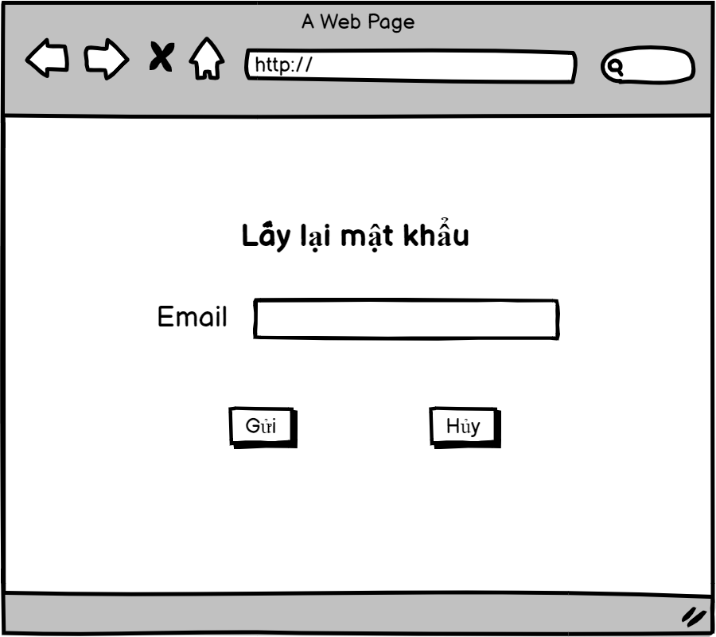

(1)

(2)

(3)
(4)

 |  | 2.2.Screen item

 |  | Item | Display |  | Type |  | I/O | Operation
 |  | (1) | Title |  | Label |  |  | Title lấy lại mật khẩu
 |  | (2) | Email |  | Input |  |  | (2) giống như Screen_02(2)
 |  | (3) | Gửi |  | Button |  |  | Button gửi link xác nhận đến Email, nếu nhấn vào link sẽ dẫn đến trang thay đổi password
 |  | (4) | Hủy |  | Button |  |  | Button hủy, sẽ đưa trở lại trang trước đó

 | 3. Main screen interaction

 |  | 1) | Lấy lại mật khẩu

Screen_04
AseanWheather |  |  |  | Process |  | Screen ID |  |  | Screen Name | Created By | Created Date | Approved Date
 |  |  |  | Screen Design |  | Screen_04 |  |  | Đặt lại mật khẩu | Trường | 2022-08-11 | MMDDYYY

1. Overview
 | Tại màn hình này đặt lại mật khẩu

2. Screen Design
 | 2.1. Screen Detail Image
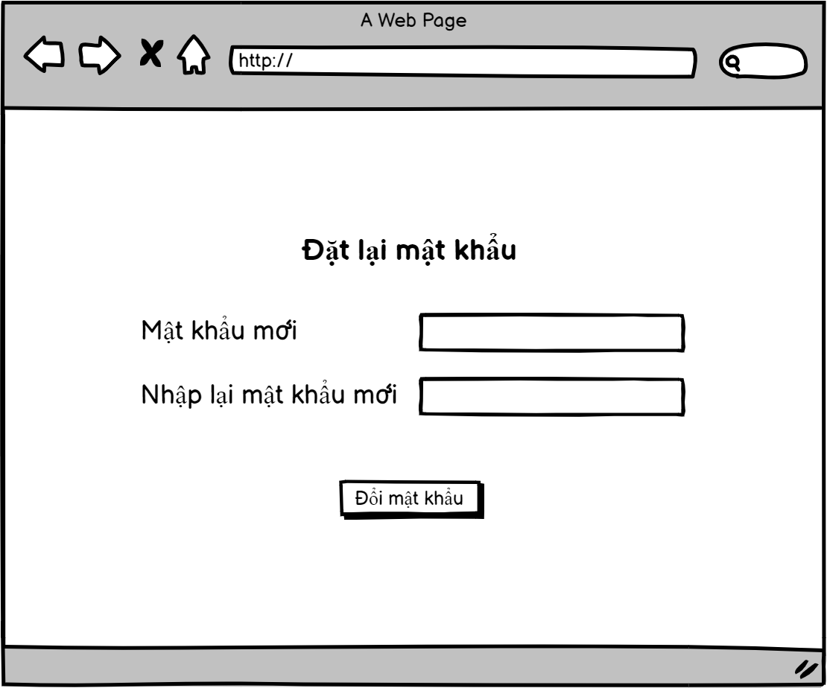

(1)

(2)

(3)

(4)

 |  | 2.2. Screen item

 |  | Item | Display |  | Type |  | I/O | Operation
 |  | (1) | Title |  | Label |  |  | Tilte đặt lại mật khẩu
 |  | (2) | Mật khẩu mới |  | Input |  |  | Nhập mật khẩu mới
 |  | (3) | Nhập lại mật khẩu |  | input |  |  | Nhập lại mật khẩu mới
 |  | (4) | Submit |  | Button |  |  | Button đặt lại mật khẩu, khi click vào sẽ thay đổi mật khẩu trong database

 | 3. Main screen interaction

 |  | 1) | Đặt lại mật khẩu

Sceen_05
AseanWheather |  |  |  | Process |  | Screen ID |  |  | Screen Name | Created By | Created Date | Approved Date
 |  |  |  | Screen Design |  | Screen_05 |  |  | Đăng ký tài khoản | Trường | 2022-08-11 | MMDDYYY

1. Overview
 | Tại màn hình này admin sẽ thực hiện nhập email và password để đăng nhập
 | #ERROR!

2. Screen Design
 | 2.1. Screen Detail Image
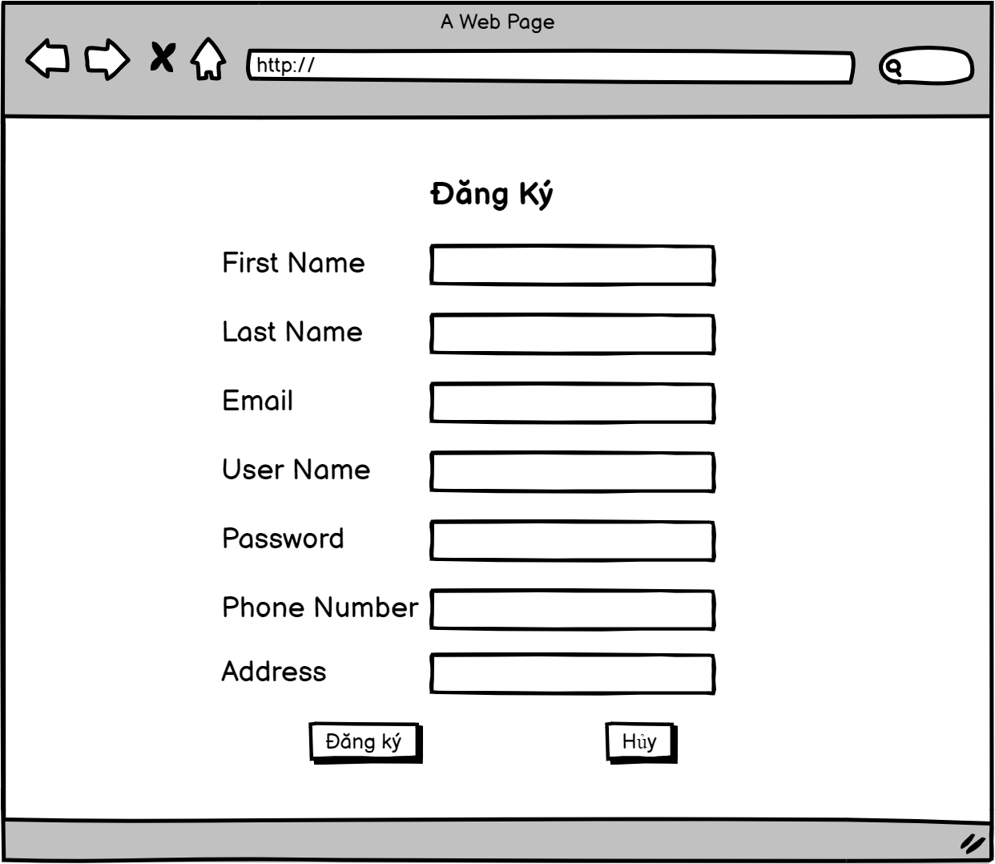

(1)

(2)

(3)

(4)
(5)

(6)
(7)

(8)

(9)
(10)

 |  | Screen item

 |  | Item | Display |  | Type |  | I/O | Operation
 |  | (1) | Title |  | Label |  |  | Title Đăng ký
 |  | (2) | First Name |  | Input |  |  | Khung nhập firstname
 |  | (3) | Last Name |  | Input |  |  | Khung nhập lastname
 |  | (4) | Email |  | Input |  |  | Khung nhập email của màn hình, nếu admin nhập sai định dạng email, sẽ hiện thông báo lỗi đỏ ở phía dưới
 |  | (5) | User Name |  | Input |  |  | Khung nhập username, nếu nhập không đủ ít nhất 8 kí tự thì sẽ hiển thị lỗi đỏ ở phía dưới
 |  | (6) | Password |  | Input |  |  | Khung nhập mật khẩu, nếu nhập không đủ ít nhất 8 kí tự thì sẽ hiển thị lỗi đỏ ở phía dưới như trong ảnh
 |  | (7) | Phone Number |  | Input |  |  | Khung nhập số điện thoại
 |  | (8) | Address |  | Input |  |  | Khung nhập địa chỉ
 |  | (9) | Submit |  | Button |  |  | Button đăng ký, nếu nhập trùng khớp sẽ tạo tài khoản mới và lưu và database
 |  | (10) | Hủy |  | Button |  |  | Button hủy, nếu nhấn vào sẽ đưa về trang trước đó

3. Main screen interaction

 |  | 1) | Đăng ký tài khoản

Screen_06
AseanWheather |  |  |  | Process |  | Screen ID |  |  | Screen Name | Created By | Created Date | Approved Date
 |  |  |  | Screen Design |  | Screen_06 |  |  | Giỏ hàng | Tuấn | 2022-08-11 | MMDDYYY

1. Overview
 | Tại màn hình này sẽ xem các sản phẩm được thêm vào giỏ hàng

2. Screen Design
 | 2.1. Screen Detail Image
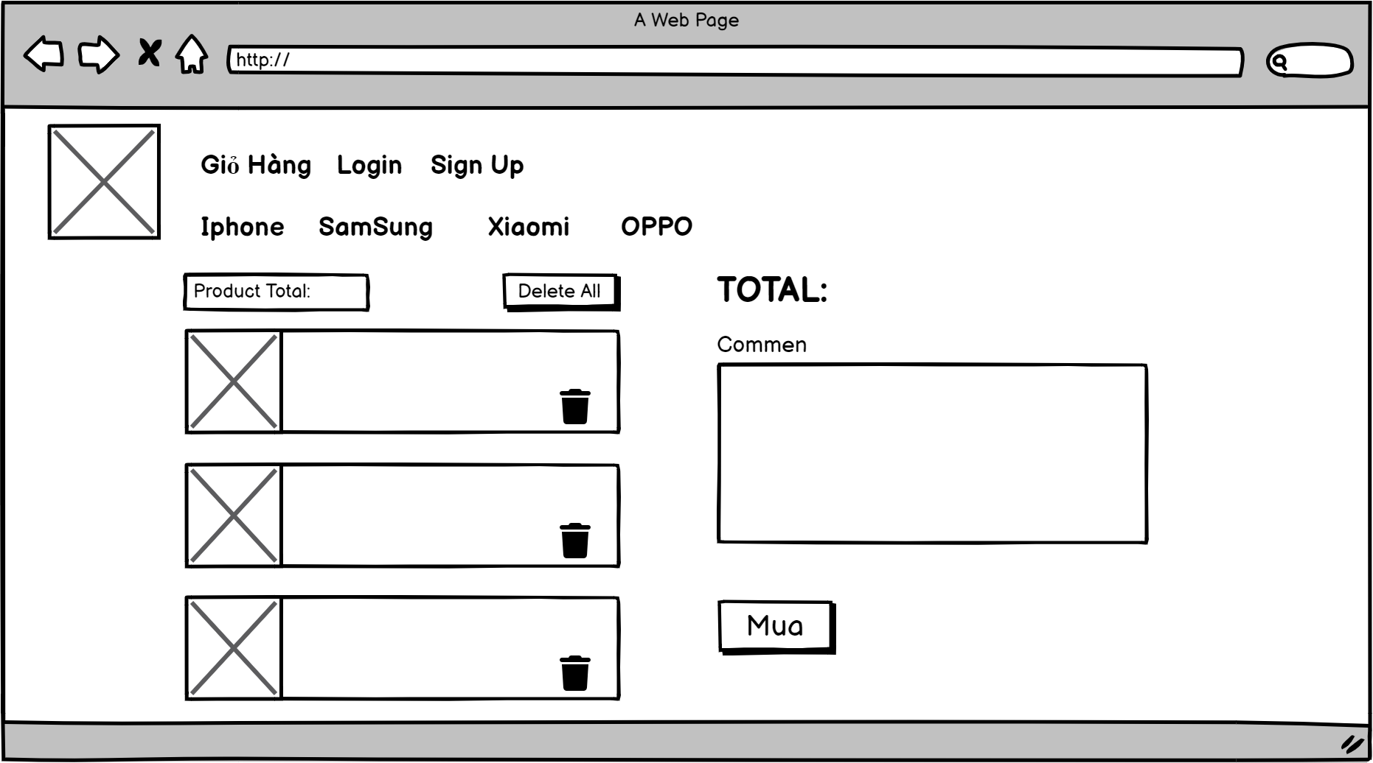

(4)

(1)
(3)

(5)

(2)

(6)

 |  | 2.2. Screen item

 |  | Item | Display |  | Type |  | I/O | Operation
 |  | (1) | Product Total |  | Label |  |  | Tổng số lượng sản phẩm
 |  | (2) | Product List |  | Label |  |  | List sản phẩm đã thâm vào giỏ hàng
 |  | (3) | Delete |  | Button |  |  | Button để xóa một hay nhiều sản phảm khỏi giỏ hàng
 |  | (4) | Total |  | Label |  |  | Tổng giá tiền các sản phẩm trong giỏ hàng
 |  | (5) | Comment |  | Input |  |  | Ghi chú đơn hàng
 |  | (6) | Mua |  | Button |  |  | Button Xác nhận mua sản phẩm, khi click vào sẽ hiện popup mua hàng thành công

3. Main screen interaction

 |  | 1) | Thêm sản phẩm vào giỏ hàng và thanh toán

Screen_07
AseanWheather |  |  |  | Process |  | Screen ID |  |  | Screen Name | Created By | Created Date | Approved Date
 |  |  |  | Screen Design |  | Screen_07 |  |  | Profile | Tuấn | 2022-08-11 | MMDDYYY

1. Overview
 | Tại màn hình này hiển thị profile của người dùng

2. Screen Design
 | 2.1. Screen Detail Image
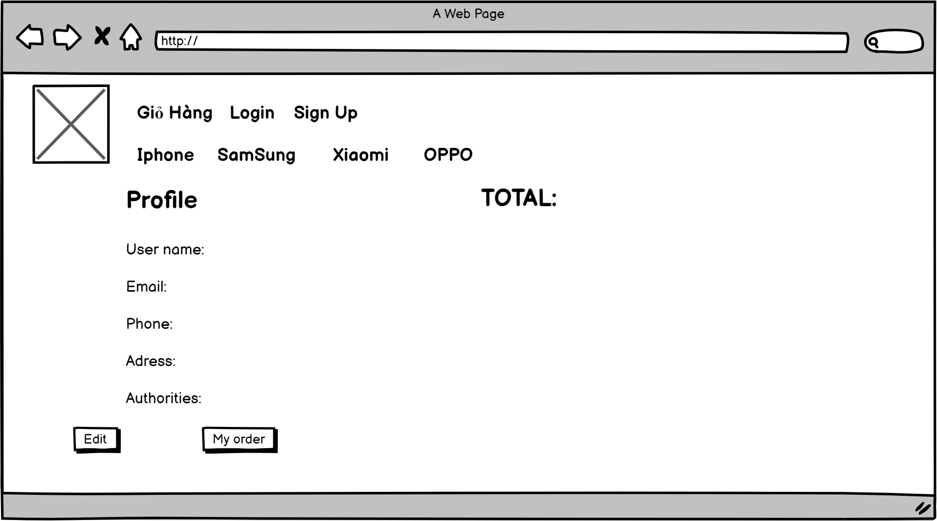

(1)

(2)

(3)
(4)

(5)
(6)

(7)
(8)

 |  | 2.2.Screen item

 |  | Item | Display |  | Type |  | I/O | Operation
 |  | (1) | Title |  | Label |  |  | Title profile
 |  | (2) | User Name |  | Input |  |  | Thông tin username
 |  | (3) | Email |  | Input |  |  | Thông tin email
 |  | (4) | Phone |  | Input |  |  | Thông tin về số điện thoại
 |  | (5) | Address |  | Input |  |  | Thông tin địa chỉ
 |  | (6) | Edit |  | Button |  |  | Button Edit khi click vào sẽ chuyển sang trang chỉnh sửa profile
 |  | (7) | My order |  | Button |  |  | Button đơn hàng của tôi

5. Main screen interaction

 |  | 1) | Hiển thị thông tin profile

Screen_08
AseanWheather |  |  |  | Process |  | Screen ID |  |  | Screen Name | Created By | Created Date | Approved Date
 |  |  |  | Screen Design |  | Screen_08 |  |  | Edit Profile | Tuấn | 2022-08-11 | MMDDYYY

1. Overview
 | Tại màn hình này chỉnh sửa profile

2. Screen Design
 | 2.1. Screen Detail Image
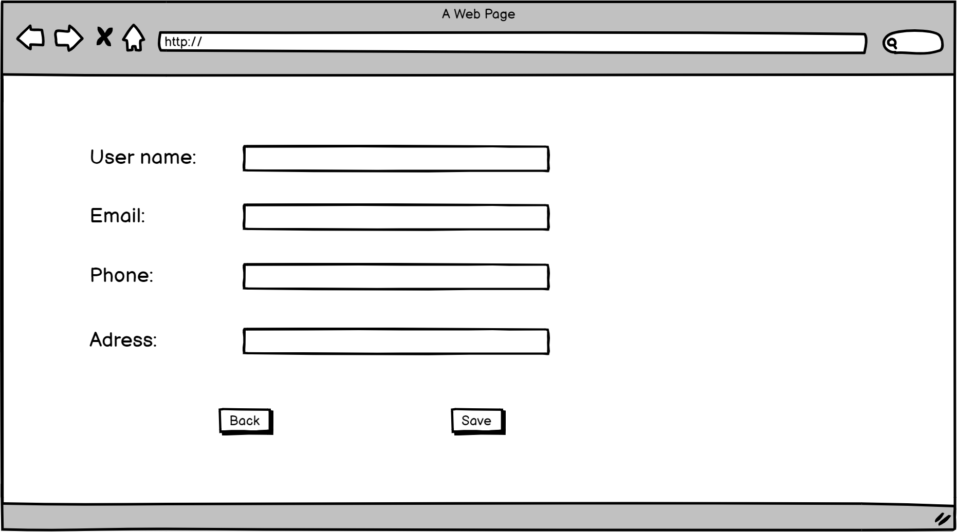

(1)

(2)

(3)

(4)

(5)
(6)

 |  | 2.2.Screen item

 |  | Item | Display |  | Type |  | I/O | Operation
 |  | (1) | User Name |  | Input |  |  | Điền vào username cần sửa
 |  | (2) | Email |  | Input |  |  | Điền vào thông tin email cần sửa
 |  | (3) | Phone |  | Input |  |  | Điền vào số điện thoại cần sửa
 |  | (1) | Address |  | Input |  |  | Điền vào thông tin địa chỉ cần sửa
 |  | (2) | Back |  | Button |  |  | Button back, khi click vào sẽ đưa về trang profile
 |  | (3) | Save |  | Button |  |  | Button save, khi click vào sẽ lưu lại thông tin đã thay đổi vào trong database

5. Main screen interaction

 |  | 1) | Chỉnh sửa profile

